Sheet1
SKU | 名称 | 标签 | 规格 | 线径规格/m²/AWG | 图
xcl-6102（东阳做） | 控制盒内部主轴线 | A端加标签:24V-SPN | A端 2P 5.08端子， B端主轴转接板 A端1接黑线，2接红线； B端按图丝印方式焊接 长度：350mm | 18AWG红黑硅胶线 | 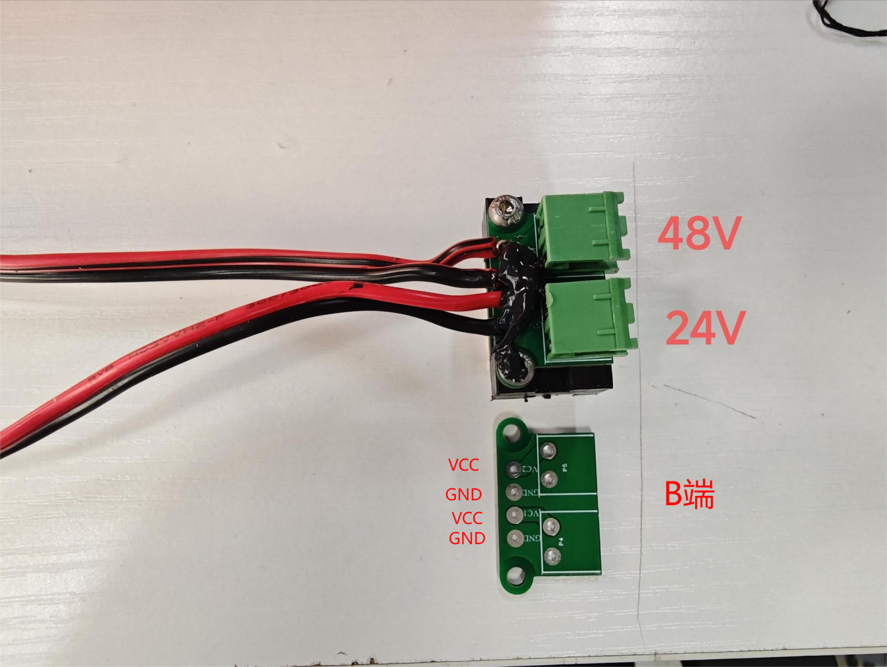
 |  | A端加标签:48V-SPN | A端 2P 5.08端子，1接黑线，2接红线； B端按图丝印方式焊接 长度：320mm | 18AWG红黑硅胶线

